排屋工程量清单
成都塔子山11#楼工程量清单（成本）
序号 | 项目名称 | 部位 | 工程量 | 单位 | 含税单价（元） | 含税合价（元） | 备注
一 | 80系列断桥隔热铝合金窗 |  | 115.20 |  |  | 86828.23
1 | LMC6117G |  | 14.18 | m2 | 808.61 | 11462.10
2 | LC1227 |  | 3.85 | m2 | 808.61 | 3113.16
3 | LMC4517G |  | 4.46 | m2 | 808.61 | 3608.44
4 | LC4107C |  | 3.04 | m2 | 808.61 | 2456.16
5 | LC6321/LC631反 |  | 24.80 | m2 | 808.61 | 20053.62
6 | LC0717C |  | 3.94 | m2 | 808.61 | 3183.92
 | LC0617B |  | 3.94 | m2 | 808.61 | 3183.92
7 | LC5121(平开窗) | 5+12A+5㎜钢化中空玻璃 | 10.00 | m2 | 808.61 | 8086.14 | 地下室夹层
8 | LC1015B(平开窗) | 5+12A+5㎜钢化中空玻璃 | 3.10 | m2 | 808.61 | 2506.70 | 地下室夹层
9 | LC1015C(平开窗) | 5+12A+5㎜钢化中空玻璃 | 1.58 | m2 | 808.61 | 1273.57 | 地下室夹层
10 | LC3023(固定窗) | 12+12A+12㎜钢化中空玻璃 | 6.90 | m2 | 600.00 | 4140.00 | 地下室夹层
11 | LC1215C(平开窗) | 5+12A+5㎜钢化中空玻璃 | 1.94 | m2 | 808.61 | 1566.69 | 地下室夹层
12 | TLM3123(推拉门) | 6+12A+6㎜钢化中空玻璃 | 7.13 | m2 | 808.61 | 5765.42 | 地下室夹层
13 | LC0823A(固定窗) | 5+12A+5㎜钢化中空玻璃 | 1.96 | m2 | 600.00 | 1173.00 | 地下室夹层
14 | LC2421A(固定窗) | 12+12A+12㎜钢化中空玻璃 | 5.48 | m2 | 600.00 | 3289.50 | 地下室一层
15 | LC0913X(固定窗) | 5+12A+5㎜钢化中空玻璃 | 1.28 | m2 | 600.00 | 766.65 | 地下室一层
16 | LC2754B(固定窗) | 15+12A+15㎜钢化中空玻璃 | 14.72 | m2 | 600.00 | 8829.00 | 地下室一层
17 | TLM1223X(平开门) | 5+12A+5㎜钢化中空玻璃 | 2.93 | m2 | 808.61 | 2370.25 | 地下室一层
二 | 幕墙式铝合金窗 |  | 515.11 |  |  | 648486.36
18 | LMC10425C |  | 26.68 | m2 | 1258.92 | 33584.14 | 系统门
19 | LC4124X |  | 13.19 | m2 | 1258.92 | 16609.58 | 系统窗
20 | LMC7825F |  | 19.81 | m2 | 1258.92 | 24943.56 | 系统门
21 | LC3724X |  | 11.93 | m2 | 1258.92 | 15013.27 | 系统窗
22 | LMC10425F |  | 26.68 | m2 | 1258.92 | 33584.14 | 系统门
23 | LC4024X |  | 12.88 | m2 | 1258.92 | 16210.50 | 系统窗
24 | LC2822A/LC2822A反 |  | 12.70 | m2 | 1258.92 | 15986.24 | 系统窗
25 | LMC13726X/LMC13726X反 |  | 74.33 | m2 | 1258.92 | 93575.19 | 系统门、系统窗
26 | LMC4326X/LMC4326X反 |  | 39.09 | m2 | 1258.92 | 49209.88 | 系统门
27 | LC7326X |  | 12.29 | m2 | 1258.92 | 15472.68 | 系统窗
28 | LC8226X |  | 21.44 | m2 | 1258.92 | 26996.52 | 系统门、系统窗
29 | LC3126X |  | 14.94 | m2 | 1258.92 | 18805.11 | 系统门
30 | LC6526X |  | 11.12 | m2 | 1258.92 | 13994.66 | 系统窗
31 | LC4426X |  | 12.02 | m2 | 1258.92 | 15128.99 | 系统窗
32 | LC9325X/LC9325X反 |  | 49.19 | m2 | 1258.92 | 61928.07 | 系统窗
33 | LC1624H |  | 12.17 | m2 | 1258.92 | 15323.04 | 固定窗
34 | LC5726X |  | 15.02 | m2 | 1258.92 | 18910.96 | 系统门
35 | LC4425C |  | 10.41 | m2 | 1258.92 | 13111.37 | 系统窗
36 | LC4325B |  | 11.06 | m2 | 1258.92 | 13925.64 | 系统门
37 | LC6319/LC6319反 |  | 22.32 | m2 | 1258.92 | 28099.04 | 系统窗
38 | LC5119 |  | 9.50 | m2 | 1258.92 | 11959.72 | 系统门
39 | LC5826B |  | 14.60 | m2 | 1258.92 | 18377.80 | 系统窗
40 | LC5024X |  | 12.63 | m2 | 1258.92 | 15899.22 | 系统门
41 | LC4226X |  | 10.80 | m2 | 1258.92 | 13600.21 | 系统窗
42 | LC5724X/LC5724X反 |  | 38.32 | m2 | 1258.92 | 48236.83 | 系统门
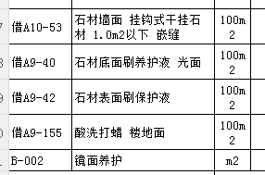
三 | 石材幕墙 |  | 511.92 |  |  | 613586.53
1 | 25㎜葡萄牙灰石材 | 基座 | 67.80 | m2 | 1214.55 | 82351.27
2 | 25㎜葡萄牙灰石材（圆弧） | 基座 | 13.56 | m2 | 2277.51 | 30884.89
3 | 25㎜葡萄牙米黄石材 | 南立面、东西立面一层墙面、南立面二层玻璃栏杆下 | 134.78 | m2 | 1275.13 | 171865.52
4 | 25㎜葡萄牙米黄石材（圆弧） | 一层 | 26.96 | m2 | 2140.96 | 57712.77
5 | 25㎜葡萄牙米黄石材线条 | 南立面二层 | 104.16 | 米 | 560.79 | 58412.31
6 | 35㎜蓝眼睛石材（凹槽） | 南立面三层、四层 | 60.34 | m2 | 1186.33 | 71581.92
7 | 35㎜蓝眼睛石材（凹槽）圆弧 | 南立面三层、四层 | 12.07 | m2 | 2481.96 | 29951.72
8 | 50㎜蓝眼睛石材（光面） | 南立面 | 1.86 | m2 | 1348.94 | 2509.83 | 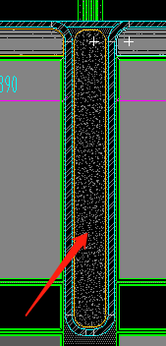
9 | 25㎜葡萄牙灰石材（下沉小院） | 下沉小院 | 90.39 | m2 | 1198.36 | 108316.30 |  | 工程量计算规则
四 | 铝板幕墙 |  | 2217.79 |  |  | 1536058.52 | 造型多
1 | 2.5㎜中灰色铝板1 | 幕窗四周收边 | 140.88 | m2 | 719.70 | 101393.43 | 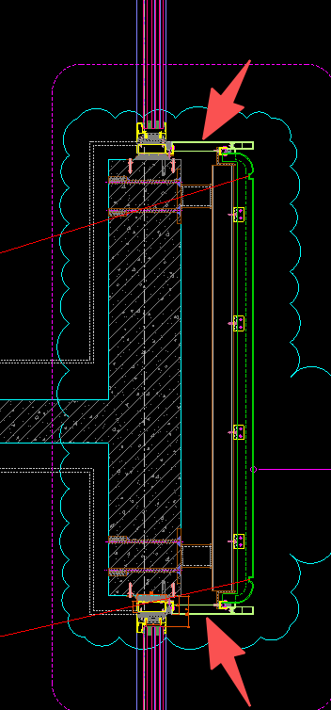 | 1.2
2 | 2.5㎜浅灰色铝板2（带弧形造型） | 南北立面二层梁处,中灰色改浅灰色 | 120.57 | m2 | 563.14 | 67898.41
3 | 2.5㎜浅灰色铝板3（一层墙面） | 北立面一层墙面 | 192.94 | m2 | 596.29 | 115049.13 | 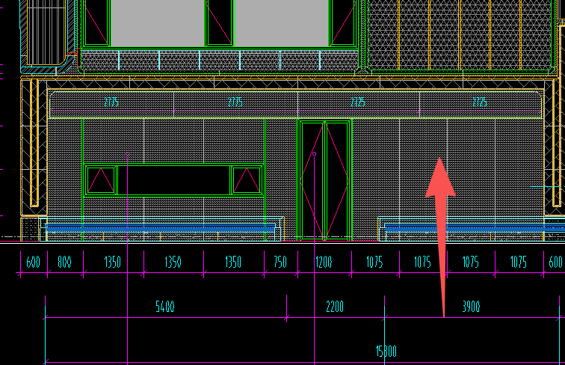
4 | 2.5㎜银灰色铝板（线条造型） | 南、北立面三层、四层、五层线条造型，JD-117 | 392.16 | m2 | 636.92 | 249775.14
5 | 2.5㎜银灰色铝板（弧形线条造型） | 南、北立面三层、四层、五层线条造型 | 44.40 | m2 | 1101.50 | 48909.90
6 | 2.5㎜香槟色铝单板 | 南立面1-2轴三层造型 | 7.39 | m2 | 828.49 | 6124.20
7 | 2.5㎜香槟色铝单板（弧形） | 南立面1-2轴三层造型 | 1.43 | m2 | 873.40 | 1249.31
8 | 4㎜香槟色穿孔铝单板（双层，内层1.5㎜镀锌钢板） | 南立面1-2轴三层造型，JD-130，内侧1.5㎜镀锌钢板 | 209.46 | m2 | 961.34 | 201358.34 | 300*200*12，6米19支
9 | 4㎜香槟色穿孔铝单板（双层，内层1.5㎜镀锌钢板）弧形 | 南立面1-2轴三层造型，JD-130，内层1.5㎜镀锌钢板 | 9.54 | m2 | 1056.93 | 10080.17
10 | 4㎜香槟色穿孔铝单板（双层，内层2.5㎜中灰色铝单板） | 北立面，立面双层（内层2.5㎜中灰色铝单板），JD-119 | 42.14 | m2 | 1006.65 | 42421.41 | 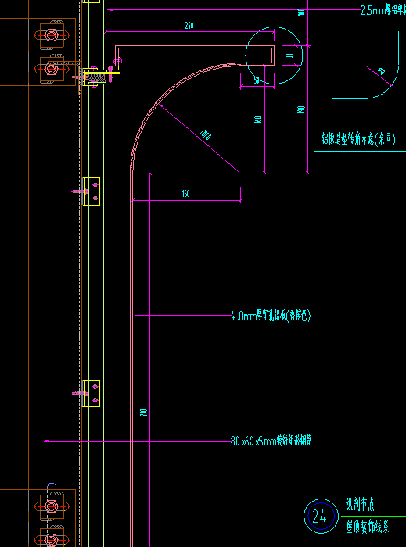
11 | 浅灰色铝板1 | 四层玻璃栏杆下，JD-120；北立面二层梁 | 59.19 | m2 | 598.65 | 35433.68
12 | 浅灰色铝板2（弧形） | 四层玻璃栏杆下，JD-120；北立面二层梁 | 3.46 | m2 | 663.76 | 2295.97
13 | 屋面铝单板 | 屋面铝板，浅灰/银灰 | 344.09 | m2 | 599.36 | 206235.09
14 | 浅灰色铝板4 | 北立面格栅后铝单板，墙面，剖2/剖5，超长带圆弧 | 145.19 | m2 | 616.38 | 89494.53
15 | 浅灰色瓦楞铝板 | 东西立面，剖7 | 5.08 | m2 | 731.43 | 3715.19
16 | 双色铝板造型线条(中灰色/浅灰色) | JD-106/107/109 | 103.66 | m2 | 698.22 | 72376.78
17 | 双色铝板造型线条(中灰色/浅灰色)弧形 |  | 5.03 | m2 | 708.87 | 3565.18
18 | 浅灰色铝板（包栏杆反坎） | 南立面三层包反坎（玻璃栏杆处），JD-135，无龙骨 | 25.71 | m2 | 512.48 | 13176.13
19 | 蓝眼睛仿石铝板（带圆弧，带拉槽） | 北立面，JD-101/2、JD-113 | 49.28 | m2 | 800.22 | 39432.46
20 | 蓝眼睛仿石铝板（四边带圆弧） | 北立面，JD-101/1、JD-113 | 34.26 | m2 | 634.57 | 21738.84 | 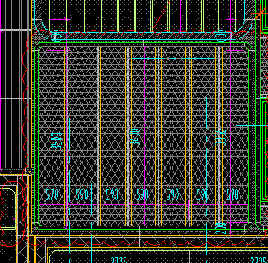
21 | 葡萄牙米黄仿石铝板（瓦楞板） | 北立面，剖3，JD-109、JD-110 | 142.09 | m2 | 739.32 | 105047.16
22 | 葡萄牙米黄仿石铝板（瓦楞板）弧形 |  | 12.43 | m2 | 831.64 | 10333.28
23 | 2.5㎜银灰色铝板（双色线条造型）(中灰色/银灰色) |  | 69.09 | m2 | 698.22 | 48238.91
24 | 2.5㎜银灰色铝板（双色线条造型）(中灰色/银灰色)弧形 |  | 8.74 | m2 | 708.87 | 6196.80
25 | 双色铝板造型线条(中灰色/香槟色) |  | 34.02 | m2 | 703.54 | 23935.31
26 | 双色铝板造型线条(中灰色/香槟色)弧形 |  | 1.50 | m2 | 714.20 | 1072.67
27 | 2.5㎜中灰色瓦楞板 | 下沉小院 | 14.06 | m2 | 676.27 | 9511.11
五 | 铝合金格栅 |  | 73.55 |  |  | 49734.82
1 | 铝合金格栅 | 北立面，剖4 | 33.86 | m2 | 675.49 | 22873.98
2 | 设备平台铝合金格栅 | 南立面，剖4， | 25.62 | m2 | 683.02 | 17500.47 | 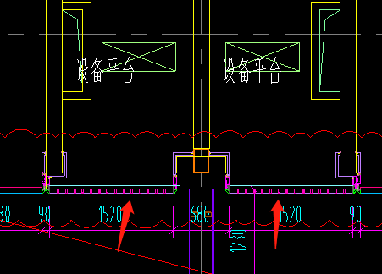
3 | 屋面格栅 |  | 9.96 | m2 | 675.49 | 6724.46
4 | 铝合金百叶 | 西立面 | 4.11 | m2 | 641.65 | 2635.91 | 取消
六 | 铝合金线条 |  | 867.93 |  |  | 57575.41
1 | 铝合金线条1（60*20） | 北立面1-1剖 | 91.70 | 米 | 46.22 | 4238.19 | 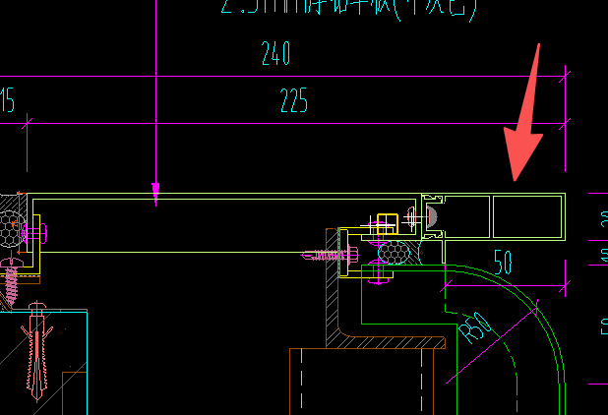
2 | 铝合金线条2（44*40） | 南立面9-9剖 | 28.49 | 米 | 49.71 | 1416.29
3 | 铝合金线条3（20*30） | 北立面1-1剖 | 10.65 | 米 | 36.80 | 391.91 | 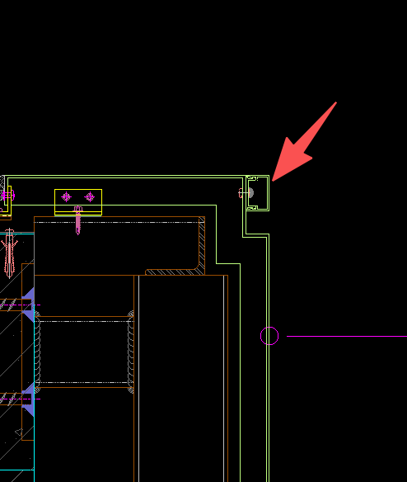
4 | 铝合金线条4（30*30） | 浅灰色，北立面浅灰色铝板外竖向线条，JD-103 | 257.04 | 米 | 39.39 | 10124.20 | 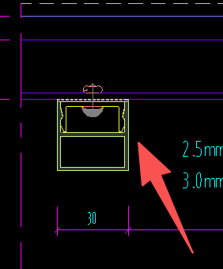
5 | 铝合金线条5（80*50） | 浅灰色铝板造型上 | 66.86 | 米 | 52.64 | 3519.32 | 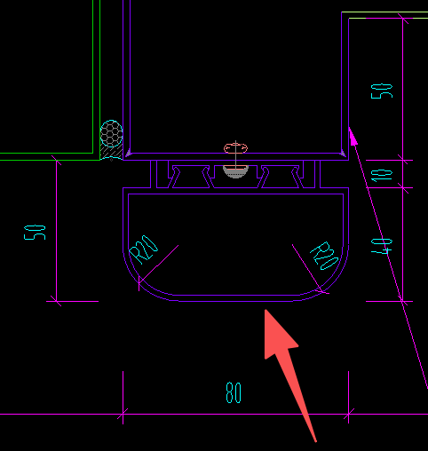
6 | 铝合金线条6（150*60） | 银灰色铝板造型上 | 237.07 | 米 | 111.21 | 26363.05 | 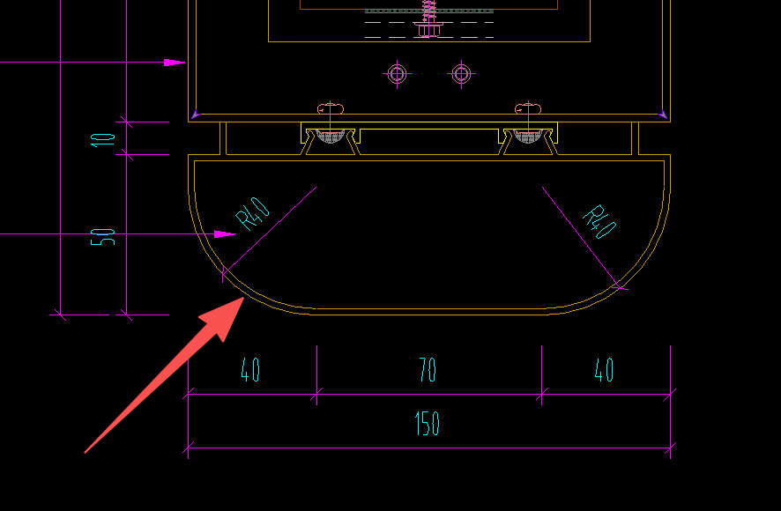
7 | 铝合金线条7（80*50）圆弧 | 浅灰色铝板造型上 | 5.66 | 米 | 65.64 | 371.26
8 | 铝合金线条8（150*60）圆弧 | 银灰色铝板造型上 | 14.44 | 米 | 155.67 | 2248.47
9 | 铝合金线条9（50*40）香槟色 | 香槟色铝板造型上9-9剖 | 117.80 | 米 | 59.08 | 6959.39 | 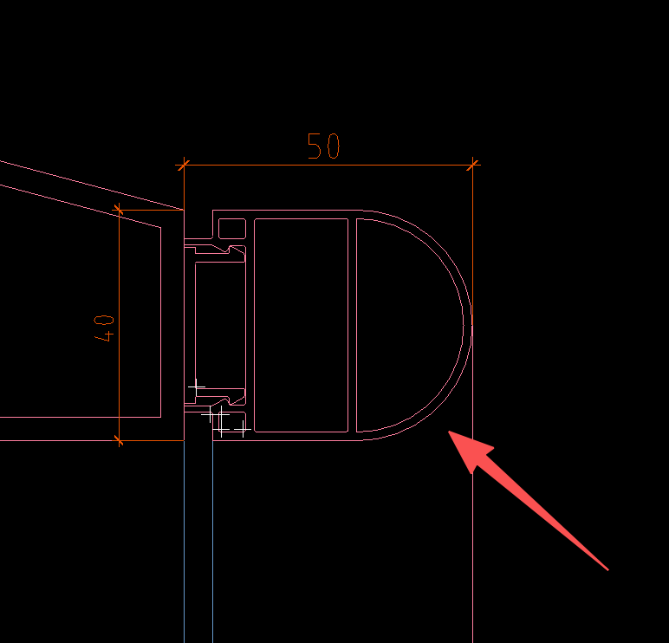
10 | 铝合金线条10（50*40）香槟色圆弧 | 香槟色铝板造型上9-9剖 | 5.52 | 米 | 77.48 | 427.97
11 | 铝合金线条11（45*20） | 横向，葡萄牙米黄防石铝板外，JD-102 | 32.70 | 米 | 46.34 | 1515.35 | 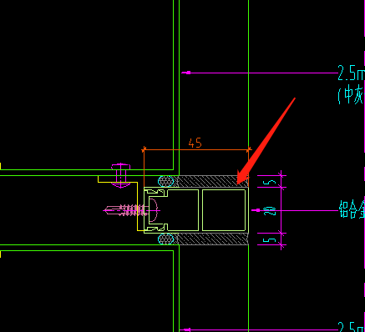
七 | 玻璃采光顶 |  | 99.04 |  |  | 82457.32
1 | 屋面采光顶8+1.52+8㎜超白钢化夹层玻璃 | 剖11，含周边铝单板收边 | 55.95 | m2 | 656.28 | 36718.94 | 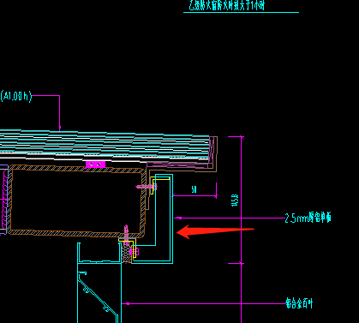
2 | 一层采光顶25纳米水晶硅+1.52PVB+6钢化夹层玻璃 | JD-137，（A，1.0h) | 43.09 | m2 | 1061.46 | 45738.38
八 | 玻璃栏杆 |  | 120.94 |  |  | 103078.32
1 | 6+1.14PVB+6㎜超白钢化夹层玻璃栏杆 | JD-120 | 92.28 | 米 | 869.51 | 80240.47
2 | 6+1.14PVB+6㎜超白钢化夹层玻璃栏杆（弧形） |  | 8.48 | 米 | 921.89 | 7815.81
3 | 8+1.52SGP+8㎜超白钢化夹层玻璃栏杆 | 下沉小院,DY-107 | 20.18 | 米 | 744.37 | 15022.04
九 | 其他 |  | 591.01 |  |  | 57930.38
1 | 后置埋件 |  | 0.00 | T | 0.00 | 0.00
2 | 防火隔断 |  | 480.40 | 米 | 59.28 | 28477.92
3 | 2.5㎜铝单板（无龙骨） | JD-128 | 40.90 | m2 | 136.62 | 5587.29
4 | 1.5㎜镀锌钢板封堵 | JD-137 | 18.30 | m2 | 91.93 | 1682.18
5 | 不锈钢天沟 |  | 45.90 | 米 | 445.01 | 20425.80
6 | 3㎜铝芯复合板（玻璃背称） | JD-134 | 5.51 | m2 | 318.70 | 1757.20
十 | 措施费 |  |  |  |  | 189878.00
 | 合计： |  | 3653.56 |  | 937.61 | 3425613.87 |  | 937.61

商业工程量清单
成都塔子山1#2#商业工程量清单（成本）
序号 | 项目名称 | 部位 | 工程量 | 单位 | 含税单价（元） | 含税合价（元） | 备注
一 | 玻璃幕墙 |  | 1528.55 |  |  | 1931614.01 |  | 1528.549 | 0
1 | 首层座槽式玻璃幕墙（15+2.25SGP+15㎜全超白钢化夹层玻璃）（超宽） | 1#楼南立面2/01~1/01轴 | 25.92 | m2 | 1800.83 | 46677.47
2 | 首层座槽式玻璃幕墙（12Low-E(双银)+12A+12全超白钢化中空玻璃） | 1#楼南立面1~2轴 | 10.98 | m2 | 617.41 | 6779.21
3 | 首层座槽式玻璃幕墙（12Low-E(双银)+12A+12全超白钢化中空玻璃）（直+弯弧）（直段宽度300㎜+弧长942㎜，圆弧半径600㎜，高3600㎜） | 1#楼南立面2/01~1/01轴 | 8.94 | m2 | 1662.21 | 14864.18
4 | 首层座槽式玻璃幕墙（12+1.9SGP+12㎜全超白钢化夹层玻璃） | 1#楼南立面2~22轴 | 258.62 | m2 | 887.52 | 229533.72
5 | 首层座槽式玻璃幕墙（12+1.9SGP+12㎜全超白钢化夹层玻璃）（弯弧）（弧长1414㎜，圆弧半径900㎜，高3600㎜） | 1#楼南立面2~22轴 | 20.36 | m2 | 1344.22 | 27370.57
6 | 首层座槽式玻璃幕墙（10+1.9SGP+10Low-E(双银)+12A+12㎜全超白钢化夹层中空玻璃） | 2#楼南立面5/01~4/01轴,12剖 | 63.36 | m2 | 1138.02 | 72104.77
7 | 首层座槽式玻璃幕墙（10+1.9SGP+10Low-E(双银)+12A+12㎜全超白钢化夹层中空玻璃）（弯弧）（弧长1414㎜，圆弧半径900㎜，高3600㎜） | 2#楼南立面5/01~4/01轴,12剖 | 10.18 | m2 | 1879.71 | 19136.96
8 | 首层座槽式玻璃幕墙（12+1.9SGP+12㎜全超白钢化夹层玻璃）（弯弧）（弧长1498㎜，圆弧半径900㎜，高3600㎜） | 2#楼南立面2~18轴，10剖 | 9.48 | m2 | 1337.86 | 12681.27
9 | 首层座槽式玻璃幕墙（12+1.9SGP+12㎜全超白钢化夹层玻璃）（直+弯弧）（直段宽度840㎜+弧长1135㎜，圆弧半径900㎜，高3600㎜） | 2#楼南立面2~18轴，10剖 | 7.11 | m2 | 1573.63 | 11188.54
10 | 首层座槽式玻璃幕墙（12+1.9SGP+12㎜全超白钢化夹层玻璃）（直+弯弧+直）（直段宽度840㎜+弧长1498㎜+直段宽度450㎜，圆弧半径900㎜，高3600㎜） | 2#楼南立面2~18轴，10剖 | 8.96 | m2 | 1548.11 | 13866.13
11 | 首层座槽式玻璃幕墙（10+1.9SGP+10Low-E(双银)+12A+10㎜全超白钢化夹层中空玻璃） | 2#楼南立面18~23轴，9剖 | 54.90 | m2 | 946.54 | 51965.21
12 | 首层座槽式玻璃幕墙（10+1.9SGP+10Low-E(双银)+12A+10㎜全超白钢化夹层中空玻璃）（弯弧）（弧长1100㎜，圆弧半径900㎜，高3600㎜） | 2#楼南立面18~23轴，9剖 | 3.96 | m2 | 1645.20 | 6515.01
13 | 首层座槽式玻璃幕墙（10+1.9SGP+10Low-E(双银)+12A+10㎜全超白钢化夹层中空玻璃）（直+弯弧）（直段宽度600㎜+弧长1100㎜，圆弧半径700㎜，高3600㎜） | 2#楼南立面18~23轴，9剖 | 6.12 | m2 | 2336.01 | 14296.41
14 | 二层T型钢龙骨玻璃幕墙（8+1.52PVB+8㎜全超白钢化夹层玻璃） | 1#南立面2/01~22轴 | 272.68 | m2 | 1516.82 | 413602.91
15 | 二层T型钢龙骨玻璃幕墙（8+1.52PVB+8㎜全超白钢化夹层玻璃）（直+弯弧）（直段宽度300㎜+弧长942㎜，圆弧半径600㎜，高3035㎜） | 1#南立面2/01~22轴 | 7.54 | m2 | 2606.18 | 19647.82
16 | 二层T型钢龙骨玻璃幕墙（8+1.52PVB+8㎜全超白钢化夹层玻璃）（弯弧）（弧长1414㎜，圆弧半径900㎜，高3035㎜） | 1#南立面2/01~22轴 | 42.32 | m2 | 2139.05 | 90531.32
17 | 二层T型钢龙骨玻璃幕墙（6+1.52PVB+6Low-E(双银)+12A+10㎜全超白钢化夹层玻璃） | 2#南立面5/01~4/01轴 | 106.38 | m2 | 1484.43 | 157909.00
18 | 二层T型钢龙骨玻璃幕墙（6+1.52PVB+6Low-E(双银)+12A+10㎜全超白钢化夹层玻璃）（弯弧）（弧长1414㎜，圆弧半径900㎜，高3035㎜） | 2#南立面5/01~4/01轴 | 23.84 | m2 | 2675.86 | 63800.52
19 | 二层T型钢龙骨玻璃幕墙（8+1.52PVB+8㎜全超白钢化夹层玻璃）（直+弯弧）（直段宽度840㎜+弧长1135㎜，圆弧半径900㎜，高3035㎜） | 2#楼南立面2~18轴，10剖 | 5.99 | m2 | 2649.66 | 15882.40
20 | 二层T型钢龙骨玻璃幕墙（8+1.52PVB+8㎜全超白钢化夹层玻璃）（直+弯弧+直）（直段宽度840㎜+弧长1681㎜+直段宽度400㎜，圆弧半径900㎜，高3035㎜） | 2#楼南立面2~18轴，10剖 | 8.87 | m2 | 2264.82 | 20078.19
21 | 首层明框玻璃幕墙（10Low-E(双银)+12A+10㎜全超白钢化中空玻璃） | 北立面24~4轴，24~15轴二层 | 102.20 | m2 | 847.48 | 86612.56
22 | 首层明框玻璃幕墙（10Low-E(双银)+12A+10㎜全超白钢化中空玻璃）（直+弯弧+直）（直段宽度210㎜+弧长1414㎜+直段宽度210㎜，圆弧半径900㎜，高2500㎜） | 北立面24~4轴 | 41.27 | m2 | 1455.53 | 60062.56
23 | 首层明框玻璃幕墙（15Low-E(双银)+12A+15㎜全超白钢化中空玻璃） | 北立面24~3/01轴 | 15.52 | m2 | 722.94 | 11216.44
24 | 首层明框玻璃幕墙（8+1.52PVB+8Low-E(双银)+12A+8+1.52PVB+8㎜全超白钢化夹层中空玻璃）（超高）（宽2175㎜，高6800㎜） | 北立面4~2轴 | 14.79 | m2 | 2088.98 | 30895.98
25 | 首层明框玻璃幕墙（10Low-E(双银)+12A+10㎜全超白钢化中空玻璃）（直+弯弧+直）（直段宽度210㎜+弧长942㎜+直段宽度210㎜，圆弧半径600㎜，高2500㎜） | 北立面2~2/01轴 | 6.81 | m2 | 1647.96 | 11222.63
26 | 首层明框玻璃幕墙（12Low-E(双银)+12A+12㎜全超白钢化中空玻璃） | 北立面2~2/01轴 | 41.95 | m2 | 672.73 | 28220.96
27 | 首层明框玻璃幕墙（6Low-E(双银)+12A+6㎜全超白钢化中空玻璃） | 北立面2~2/01轴 | 3.38 | m2 | 1215.67 | 4102.90
28 | 二层明框玻璃幕墙（6Low-E(双银)+12A+6㎜全超白钢化中空玻璃） | 北立面24~14轴 | 34.68 | m2 | 1382.81 | 47951.30
29 | 二层明框玻璃幕墙（6Low-E(双银)+12A+6㎜全超白钢化中空玻璃）（直+弯弧+直）（直段宽度210㎜+弧长1414㎜+直段宽度210㎜，圆弧半径900㎜，高620㎜） | 北立面24~14轴 | 8.90 | m2 | 2286.99 | 20351.64
30 | 二层明框玻璃幕墙（10Low-E(双银)+12A+10㎜全超白钢化中空玻璃） | 北立面24~14轴 | 105.83 | m2 | 743.45 | 78679.63
31 | 二层明框玻璃幕墙（10Low-E(双银)+12A+10㎜全超白钢化中空玻璃）（直+弯弧+直）（直段宽度210㎜+弧长1414㎜+直段宽度210㎜，圆弧半径900㎜，高2345㎜） | 北立面24~14轴，剖3 | 33.66 | m2 | 1480.19 | 49819.94
32 | 二层明框玻璃幕墙（6+1.52PVB+6Low-E(双银)+12A+6㎜全超白钢化夹层中空玻璃） | 北立面14~4轴，剖5 | 30.36 | m2 | 1493.26 | 45336.26
33 | 二层明框玻璃幕墙（6+1.52PVB+6Low-E(双银)+12A+6㎜全超白钢化夹层中空玻璃）（直+弯弧+直）（直段宽度210㎜+弧长1414㎜+直段宽度210㎜，圆弧半径900㎜，高620㎜） | 北立面14~4轴，剖5 | 4.55 | m2 | 2324.55 | 10572.80
34 | 二层明框玻璃幕墙（8+1.52PVB+8Low-E(双银)+12A+12㎜全超白钢化夹层中空玻璃） | 北立面14~4轴，剖5 | 42.96 | m2 | 857.33 | 36827.01
35 | 二层明框玻璃幕墙（8+1.52PVB+8Low-E(双银)+12A+12㎜全超白钢化夹层中空玻璃）（直+弯弧+直）（直段宽度210㎜+弧长1414㎜+直段宽度210㎜，圆弧半径900㎜，高2330㎜） | 北立面14~4轴，剖5 | 8.55 | m2 | 1966.29 | 16804.80
36 | 二层明框玻璃幕墙（6+1.52PVB+6Low-E(双银)+12A+6㎜全超白钢化夹层中空玻璃）（直+弯弧+直）（直段宽度210㎜+弧长942㎜+直段宽度210㎜，圆弧半径600㎜，高620㎜） | 北立面14~4轴，剖5 | 1.69 | m2 | 2389.86 | 4036.18
37 | 二层明框玻璃幕墙（8+1.52PVB+8Low-E(双银)+12A+15㎜全超白钢化夹层中空玻璃） | 北立面4~2/01轴二层 | 19.61 | m2 | 734.90 | 14414.16
38 | 二层明框玻璃幕墙（8+1.52PVB+8Low-E(双银)+12A+12㎜全超白钢化夹层中空玻璃）（直+弯弧+直）（直段宽度210㎜+弧长942㎜+直段宽度210㎜，圆弧半径600㎜，高3515㎜） | 北立面4~2/01轴二层 | 9.57 | m2 | 1929.33 | 18473.05
39 | 二层明框玻璃幕墙（6+1.52PVB+6Low-E(双银)+12A+10㎜全超白钢化夹层中空玻璃） | 2#北立面23~18轴,2剖 | 37.23 | m2 | 833.30 | 31026.59
40 | 二层明框玻璃幕墙（6+1.52PVB+6Low-E(双银)+12A+10㎜全超白钢化夹层中空玻璃）（直+弯弧+直）（直段宽度210㎜+弧长1414㎜+直段宽度210㎜，圆弧半径900㎜，高2330㎜） | 2#北立面23~18轴,2剖 | 8.55 | m2 | 1937.06 | 16555.01
二 | 玻璃地弹门 |  | 138.49 |  |  | 145653.30
1 | 地弹门（6Low-E(双银)+12A+6㎜全超白钢化中空玻璃） |  | 138.49 | m2 | 1051.71 | 145653.30 | 无节点
三 | 石材幕墙（2#商业有下沉庭院） |  | 862.11 |  |  | 1414940.22
1 | 30mm厚光面福鼎黑石材（造型柱基座） |  | 6.30 | m2 | 1078.86 | 6796.83
2 | 30mm厚光面贝金米黄石材 |  | 442.04 | m2 | 1281.99 | 566689.88
3 | 30mm厚光面贝金米黄石材（弧形） |  | 44.20 | m2 | 4218.64 | 186480.86
4 | 25mm厚透光云石造型柱 | 1#楼北立面24轴 | 13.60 | m2 | 1097.20 | 14921.91 | 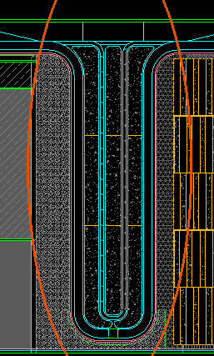
5 | 30mm厚光面深灰色石材 | 1#楼北立面15轴二层 | 7.83 | m2 | 1216.39 | 9528.01
6 | 40mm厚自然面贝金米黄石材 | 2#楼北立面5/01轴至4/01轴交B轴至F轴内庭 | 23.34 | m2 | 1600.90 | 37370.07
7 | 40mm厚拉槽面贝金米黄石材 | 2#楼北立面5/01轴至4/01轴交B轴至F轴内庭 | 176.04 | m2 | 1846.87 | 325114.32
8 | 30mm厚光面贝金米黄石材（造型柱弧形） | 2#楼南立面1/01轴右侧柱子 | 30.83 | m2 | 4132.55 | 127398.14
9 | 30mm厚透光云石（造型柱弧形） | 2#楼南立面1/01轴右侧柱子 | 20.81 | m2 | 3481.08 | 72442.61
10 | 贝金米黄石材拉槽线条1 | 1#楼南立面22轴至24轴，下沉庭院上部线条 | 48.56 | 米 | 333.24 | 16182.09
11 | 贝金米黄石材拉槽线条2 | 1#楼南立面22轴至24轴，下沉庭院下部弧形线条 | 48.56 | 米 | 1071.16 | 52015.50
四 | 金属幕墙 |  | 4634.49 |  |  | 2867597.08 |  | 工程量计算规则
1 | 中灰色仿石材铝单板 | 层间包梁，剖5 | 48.71 | m2 | 582.17 | 28356.01
2 | 中灰色仿石材铝单板（弧形） |  | 8.34 | m2 | 680.47 | 5672.11
3 | 香槟色瓦楞板 | 1.5㎜厚，层间包梁，剖5，JD-203 | 68.90 | m2 | 608.92 | 41955.38
4 | 香槟色瓦楞板（弧形） |  | 7.57 | m2 | 768.53 | 5816.48
5 | 银灰色铝合金瓦楞板（异形） | 北立面 | 39.45 | m2 | 976.31 | 38518.73
6 | 银灰色铝合金瓦楞板（异形）（弧形） |  | 6.18 | m2 | 1216.43 | 7521.17
7 | 中灰色铝单板 |  | 1.05 | m2 | 650.75 | 683.29
8 | 东立面墙面：银灰色铝板 | 剖1，2#楼 | 171.45 | m2 | 705.15 | 120895.75
9 | 东立面墙面：银灰色铝板（弧形） | 剖1，PU-18造型大样图一 | 25.72 | m2 | 784.29 | 20169.60
10 | 浅灰色铝板 | 1#设备庭院墙面，剖7 | 118.67 | m2 | 571.20 | 67783.18
11 | 银灰色铝单板 | 1#楼北立面24轴造型柱，JD-235 | 110.80 | m2 | 601.70 | 66666.82
12 | 香槟色铝板（弧形） | 剖19 | 6.23 | m2 | 784.09 | 4887.34
13 | 香槟色铝板 | 剖19 | 31.17 | m2 | 665.65 | 20745.44
14 | 墙面：25㎜香槟色蜂窝铝板 | 1#，剖19 | 166.39 | m2 | 655.24 | 109022.51
15 | 墙面：25㎜香槟色蜂窝铝板（弧形） | 1#，剖19 | 16.64 | m2 | 801.66 | 13338.46
16 | 吊顶：香槟色铝板 | JD-211-1 | 682.15 | m2 | 631.37 | 430692.88
17 | 吊顶：25㎜香槟色蜂窝铝板 | JD-211 | 447.22 | m2 | 658.74 | 294599.24
18 | 雨蓬上表面：银灰色铝板 |  | 987.43 | m2 | 657.16 | 648906.65
19 | 屋面上表面：浅灰色铝板 |  | 1318.31 | m2 | 612.55 | 807526.58
20 | 2.5㎜铝单板（无龙骨） | 1#收边收口 | 204.00 | m2 | 373.62 | 76219.30
21 | 2㎜铝单板（背衬） | 1#楼北立面二层梁，剖6 | 14.45 | m2 | 263.86 | 3811.98
22 | 3㎜浅灰色穿孔铝板 | 不锈钢天沟上盖板 | 153.68 | m2 | 350.12 | 53808.16
五 | 金属网 |  | 431.63 |  |  | 249586.32
1 | 二层金属网 | JD206-208 | 371.92 | m2 | 570.86 | 212316.05
2 | 二层金属网（圆弧） |  | 59.71 | m2 | 624.22 | 37270.27
六 | 铝合金格栅与百叶 |  | 140.30 |  |  | 95581.07
1 | 铝合金格栅 |  | 32.41 | m2 | 675.49 | 21892.50
2 | 铝合金百叶 | 2#北立面、东立面 | 107.89 | m2 | 683.02 | 73688.58
七 | 铝合金线条 |  | 6155.83 |  |  | 385753.24
1 | 香槟色格栅线条（40*50） |  | 5432.62 | 米 | 49.15 | 267036.37
2 | 香槟色铝合金线条（169*100） | 20260330版图纸修改 | 341.66 | 米 | 166.51 | 56890.88
3 | 铝合金线条（80*160） | JD-235 | 27.60 | 米 | 157.15 | 4337.46
4 | 浅灰色铝合金线条（200*50） | 屋面顶部，剖5 | 353.95 | 米 | 123.69 | 43780.78
5 | 银灰色铝合金线条（120*30） | 香槟色瓦楞板与仿石铝板之间线条，JD-202 | 106.13 | 米 | 129.17 | 13707.74
八 | 不锈钢 |  | 491.00 |  |  | 233424.78
1 | 不锈钢天沟 |  | 491.00 | 米 | 475.40 | 233424.78
九 | 玻璃栏杆 |  | 92.83 |  |  | 81172.77
1 | 6+1.14PVB+6㎜超白钢化夹层玻璃栏杆 |  | 84.13 | 米 | 869.51 | 73150.46
2 | 6+1.14PVB+6㎜超白钢化夹层玻璃栏杆（弧形） |  | 8.70 | 米 | 921.89 | 8022.31
十 | 其他 |  |  |  |  | 193353.83
1 | 入口钢龙骨 |  | 1100.00 | m2 | 90.00 | 99000.00
2 | 后置埋件 |  |  | T |  | 0.00
3 | 防火隔断 |  | 1368.00 | 米 | 65.61 | 89757.51
4 | 1.5㎜镀锌钢板封堵 |  | 50.00 | m2 | 91.93 | 4596.33
十 | 措施费 |  | 1.00 | 项 | 335326.31 | 335326.31
 | 合计： |  | 8319.41 |  | 953.67 | 7934002.93

